检查基准书
 |  | 零件检查基准书 |  |  | 编号： |  | JC-L168100000113-220531
 |  |  |  |  | 生效日期： |  | 2022.10.25
 |  |  |  |  | 保存期限： |  | 5年
 |  |  |  |  | 保密级别：
车 型 |  | C010212M002 |  |  | 类别 |  | 单件
零件号 |  | L168100000113 L168100000114 L168100000729 L168100000540 |  |  | 供应商名称 |  | 河北光华荣昌汽车部件有限公司

零件 名称 |  | 减震驾驶员座椅总成 |  |  | 供应商代码 |  | A0250

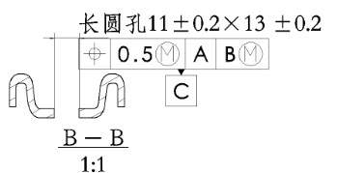 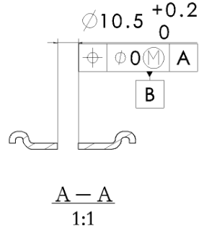 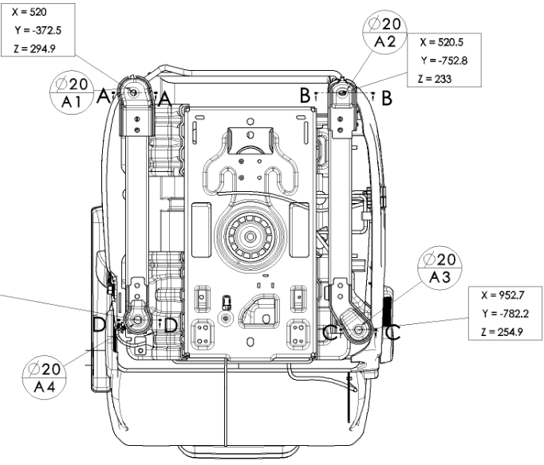 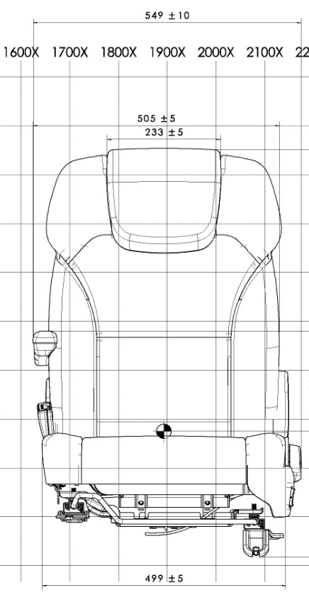

2

1

4

5

6

3

7
7

8
8
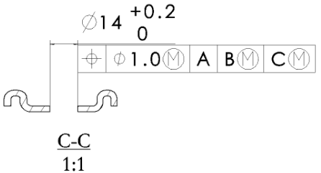
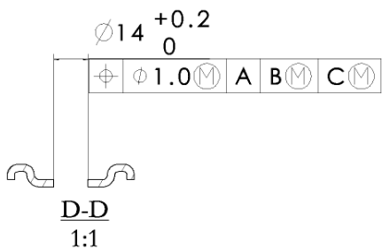

 |  | 零件检查基准书 |  |  | 编号： |  | JC-L168100000113-220531
 |  |  |  |  | 生效日期： |  | 2022.10.25
 |  |  |  |  | 保存期限： |  | 5年
 |  |  |  |  | 保密级别：
零件号 |  | L168100000113 L168100000114 L168100000729 L168100000540 |  |  | 零件名称 | 减震驾驶员座椅总成

No. | 检测项目 |  | 特性类别 | 技术要求或规范 | 检测方法 | 检测频率 |  |  | 提交频率 | 备注
 |  |  |  |  |  | 试生产 |  | 量产

一 | 外观
1 | 座椅总成外观 |  | C | 座椅外观 1）座椅总成用塑料薄膜包装，运输时不得有污损、划伤，并采取有效的防潮、防压措施 2）座椅护面外观应无破损、开裂、污垢及缝线的开开裂等。 3）在座椅靠背角度调节范围内，调节座椅角度时，从护板的间隙中不允许看到泡沫。 4）从护板的间隙可见的到内部结构涂成黑色 5）内部结构（骨架、泡沫等）不能在护面表面顶出线迹 6）座椅表面无外露机构件及金属锐边 7）座椅表面无明显褶皱 装配要求 1）所有紧固件及连接件的螺纹部分严禁涂抹沾染润滑脂。 2）所有零件齐全，不得有零件遗漏； 3）塑料件装配牢固、不得松动、脱落；200N不得脱落 4）骨架与泡沫之间必须有无纺布，装配后不得产生摩擦异响； 5）骨架蛇簧固定处增加套管，去除噪音 交货时要求 座椅在前后方向上处于最前位置，靠背处于设计位置 护面缝制要求 1）针织面料缝距8±1mm；卡条针距是20mm内3针-5针；普通针距是20mm内4-6针 2）缝纫线末端防止开线，末端重缝最小20mm，缝 纫机缝制产生的缝纫线末端进行粘合处理 5.安全性 1）骨架和塑料件（护板，按钮等）应修整防止飞边伤人 2)护面拉紧钢丝末端卷曲以免发生危险 | 目测、手动 | 100% |  | 100％ | 每批
2 | 标识、包装 |  | C | 1.包装袋使用正确、表面干净，无污染，包裹完整，不能漏塑料件 2.标识名称正确，粘贴牢固，标识无重贴漏贴现象。 3.CCC标识应缝纫于标识区内，不可脱落 4.CCC标识名称正确，粘贴区域正确，牢固，无重贴漏贴现象， 5.座椅标签无脏污、破损及褶皱 | 目测 | 100% |  | 100％ | 每批
二 | 尺寸
1 | 头枕宽度 |  | C | 233±5mm | 盒尺/1mm | 100% |  | 按照GB2828-2012抽样表一般检验水平I执行，详见附表 | 每批
2 | 靠背宽度 |  | C | 505±5mm | 盒尺/1mm | 100% |  |  | 每批
3 | 座垫宽度 |  | C | 499±5mm | 盒尺/1mm | 100% |  |  | 每批
4 | B基准孔径 |  | C | φ10.5﹢0.20mm | 卡尺/0.02mm | 100% |  |  | 每批
5 | C基准孔径 |  | C | 11±0.2*13±0.2mm | 卡尺/0.02mm | 100% |  |  | 每批
6 | C基准孔位置度 |  | C |  | 检具 | 100% |  |  | 每批
7 | 滑轨后地脚孔孔径 |  | C | 2*φ14.0﹢0.20mm | 卡尺/0.02mm | 100% |  |  | 每批
8 | 滑轨后地脚孔位置度 |  | C |  | 检具 | 100% |  |  | 每批
三 | 材质
四 | 功能和性能
1 | 性能 |  | A | 1.气囊减震器要求 1）气密性：气密检测压力1.0±01Mpa，稳压时间15s，泄露值≤2000Pa即为合格，所管接头与气阀不得脱落，无漏气现象 2）各件连接牢固可靠，运动灵活，不得有卡滞现象。 2、头枕杆滑动顺畅，灵活、无卡滞现象 3、手动解锁滑轨手柄前后滑动座椅2-3次，滑动过程中灵活顺畅、功能正常无卡滞现象，滑轨手柄能正常回位； 4、解锁调角器作动2-3下，调角器手柄解锁无异响，正常回位同时座椅靠背调节顺畅、功能正常； 5、作动二级调节解锁拉带2-3下，二级调节功能正常，无失效卡滞现象； 6、手动操作扶手，扶手存在阻尼感，能正常作动，无松晃现象。 7、手动作动安全带插锁，作动顺畅灵活，无干涉现象，无松晃现象， | 手动检测 | 100% |  | 按照GB2828-2012抽样表一般检验水平I执行，详见附表 | 每批
2 | 靠背回复力 |  | B | 向前≤25N 5N≤向后≤60N； | 推拉力计 | 100% |  |  | 每批
3 | 滑轨解锁手柄操作力 |  | B | 30≤F≤90N | 推拉力计 | 100% |  |  | 每批
4 | 滑轨加载75kg的滑动阻力 |  | B | 向前滑动30≤F≤160N 向后滑动 0≤F≤ 80N | 推拉力计 | 100% |  |  | 每批
5 | 头枕解锁按钮操作力 |  | B | 10N≤F≤30N； | 推拉力计 | 100% |  |  | 每批
6 | 头枕上下滑动力 |  | B | 25N≤F≤55N； | 推拉力计 | 100% |  |  | 每批
7 | 解锁手柄操作力 |  | B | 15≤F≤55N | 推拉力计 | 100% |  |  | 每批
8 | 靠背二级调节解锁拉带操作力 |  | B | 15≤F≤55N | 推拉力计 | 100% |  |  | 每批
1 | 座椅头枕性能 |  | A | 满足GB 15083中相应的规定 | 实验验报告 | 1件 |  | 1件 | 每年
2 | 汽车安全带安装固定点、ISOFIX固定点系统及上拉带固定点 |  | A | 满足GB 14167中相应的规定 | 实验验报告 | 1件 |  | 1件 | 每年
3 | 燃烧特性 |  | A | 满足GB 8410中相应的规定 | 实验验报告 | 1件 |  | 1件 | 每年
4 | 座椅骨架防腐 |  | B | 符合Q/FT V042 B、C类市场防腐要求; 座椅内部骨架防腐≥96h，外部骨架防腐≥144h，无金属基体腐蚀 | 实验验报告 | 1件 |  | 1件 | 每年
5 | 头枕杆（镀铬）耐盐雾试验 |  | B | 满足Q/FT V042中规定的镀铬件评价方法和保护等级 | 实验验报告 | 1件 |  | 1件 | 每年
6 | 座椅扶手强度和刚度 |  | B | 垂直向下加载时座椅扶手的最大变形（弹性变形）不大于76mm，塑性变形不大于25mm；侧向加载时座椅扶手的最大变形（弹性变形）不大于25mm，塑性变形不超过6mm。 | 实验验报告 | 1件 |  | 1件 | 每年
7 | 振动耐久（六轴）（适用减震座椅） |  | B | 试验后座椅骨架应无裂痕，座椅各功能应能正常使用 | 实验验报告 | 1件 |  | 1件 | 每年
8 | 发泡回弹率（%） |  | B | ≥55 | 实验验报告 | 1件 |  | 1件 | 每年
9 | 发泡密度（Kg/m3） |  | B | 坐垫55~60 靠背50~55 | 实验验报告 | 1件 |  | 1件 | 每年
10 | 发泡硬度（N） |  | B | 座垫泡沫：25%压陷硬度：180±18 N/φ200mm（试验压盘） 靠背泡沫：25%压陷硬度：150±15 N/φ200mm（试验压盘） | 实验验报告 | 1件 |  | 1件 | 每年
11 | 定载荷拉伸（织物） |  | B | 满足Q/FT A291中3.2表1的规定 | 实验验报告 | 1件 |  | 1件 | 每年
12 | 缝合强力（织物） |  | B | 满足Q/FT A291中3.2表1的规定 | 实验验报告 | 1件 |  | 1件 | 每年
13 | 缝合滑移（织物） |  | B | 满足Q/FT A291中3.2表1的规定 | 实验验报告 | 1件 |  | 1件 | 每年
14 | 剥离强力（织物） |  | B | 满足Q/FT A291中3.2表1的规定 | 实验验报告 | 1件 |  | 1件 | 每年
15 | 断裂强力（织物） |  | B | 满足Q/FT A291中3.2表1的规定 | 实验验报告 | 1件 |  | 1件 | 每年
16 | 撕裂强力（织物） |  | B | 满足Q/FT A291中3.2表1的规定 | 实验验报告 | 1件 |  | 1件 | 每年
17 | 马丁代尔耐磨（织物） |  | B | 满足Q/FT A291中3.2表1的规定 | 实验验报告 | 1件 |  | 1件 | 每年
18 | 耐摩擦色牢度（织物） |  | B | 满足Q/FT A291中3.2表1的规定 | 实验验报告 | 1件 |  | 1件 | 每年
19 | 耐水色牢度（织物） |  | B | 满足Q/FT A291中3.2表1的规定 | 实验验报告 | 1件 |  | 1件 | 每年
20 | 氙灯老化（织物） |  | B | 无发粘、发霉、褪色、粉化灯老化现象； 灰卡≥4级； | 实验验报告 | 1件 |  | 1件 | 每年
21 | 热老化（织物） |  | B | 无发粘、发霉、褪色、粉化灯老化现象 | 实验验报告 | 1件 |  | 1件 | 每年
22 | 耐污性（织物） |  | B | 满足Q/FT A291中3.2表1的规定 | 实验验报告 | 1件 |  | 1件 | 每年
23 | 耐清洁性（织物） |  | B | 满足Q/FT A291中3.2表1的规定 | 实验验报告 | 1件 |  | 1件 | 每年
24 | 雾化（织物） |  | B | 满足Q/FT A291中3.2表1的规定 | 实验验报告 | 1件 |  | 1件 | 每年
25 | 电加热垫要求 |  | B | 满足QC/T 950中相应的规定 | 实验验报告 | 1件 |  | 1件 | 每年
26 | 表观密度，g/m²（仿皮面料） |  | B | 740±40 | 实验验报告 | 1件 |  | 1件 | 每年
27 | 厚度（未复合），mm（仿皮面料） |  | B | 1mm | 实验验报告 | 1件 |  | 1件 | 每年
28 | 耐摩擦色牢度（级）（仿皮面料） |  | B | 干磨≥4 湿磨≥4.5 酒精≥4.5 | 实验验报告 | 1件 |  | 1件 | 每年
29 | 断裂强力，N（仿皮面料） |  | B | 经向≥300 纬向≥250 | 实验验报告 | 1件 |  | 1件 | 每年
30 | 负载50N伸长率（%）（仿皮面料） |  | B | 永久伸长率：经向≤6 纬向≤18 | 实验验报告 | 1件 |  | 1件 | 每年
31 | 缝合强力，N（仿皮面料） |  | B | 经向≥200 纬向≥200 | 实验验报告 | 1件 |  | 1件 | 每年
32 | 剥离强力，N（仿皮面料） |  | B | ≥20 | 实验验报告 | 1件 |  | 1件 | 每年
3 | 撕裂强力，N（仿皮面料） |  | B | 经向≥35 纬向≥24 | 实验验报告 | 1件 |  | 1件 | 每年
34 | 耐折牢度（仿皮面料） |  | B | 常温（10万次）：表面无裂纹 低温（-10°C/3万次）：表面无裂纹 | 实验验报告 | 1件 |  | 1件 | 每年
35 | 耐磨性（仿皮面料） |  | B | 磨1000次表面无明确损伤 | 实验验报告 | 1件 |  | 1件 | 每年
36 | 雾化，mg（仿皮面料） |  | B | ≤5 | 实验验报告 | 1件 |  | 1件 | 每年
37 | 氙灯老化（仿皮面料） |  | B | 无发粘、发霉、褪色、粉化灯老化现象； 灰卡≥4级； | 实验验报告 | 1件 |  | 1件 | 每年
38 | 热老化（仿皮面料） |  | B | 无发粘、发霉、褪色、粉化灯老化现象 | 实验验报告 | 1件 |  | 1件 | 每年
39 | 座垫膝盖跪压耐久（通风配置） |  | B | 按照上述试验条件进行试验后，坐垫应无弹簧扭曲、钢板变形、衬垫撕裂、面料破损等情况发生，通风功能正常，无噪音、异响、断线短路等各种失效。 | 实验验报告 | 1件 |  | 1件 | 每年
40 | 模拟人体进出座椅（通风配置） |  | B | 试验结束后，座椅蒙皮无塌陷，通风系统应工作正常，不得出现噪音、异响、断路、短路、漏电、脱落、覆盖层损伤等失效问题，线束、附件无断裂、裂纹、明显扭曲变形等失效；座椅的通风量、降温性能、噪音等满足要求。 | 实验验报告 | 1件 |  | 1件 | 每年
41 | 降温速率试验（通风配置） |  | B | 座椅通风系统工作5分钟后，座椅通风区域范围内各点平均温度从50℃降低到不高于44℃，15分钟后，座椅通风区域范围内各点平均温度应降低到不高于36℃。降温期间座椅通风区域温度分布均匀，各测量点与平均温度最高温差为±5℃。 | 实验验报告 | 1件 |  | 1件 | 每年
42 | 通风量试验（通风配置） |  | B | 通风装置在座椅工作最高档范围内输送的空气体积流量应不少于300L/min(不使用座椅时，空气体积流量应不少于420L/min,使用座椅时，空气体积流量应不少于300L/min) | 实验验报告 | 1件 |  | 1件 | 每年
43 | 粘贴力（通风配置） |  | B | 试验后，风袋黏贴牢固，黏贴位置与海绵黏贴为一体，揭开时从座垫海绵结构处解离 | 实验验报告 | 1件 |  | 1件 | 每年
44 | 通风功能操作耐久试验（通风配置） |  | B | 试验后，通风系统应工作正常，不得出现噪音、异响、断路、短路、漏电、脱落、覆盖层损伤等失效问题，线束、附件无断裂、裂纹、明显扭曲变形等失效。 | 实验验报告 | 1件 |  | 1件 | 每年
45 | 通风功能通电耐久（通风配置） |  | B | 连续通电50h后，通风功能正常 | 实验验报告 | 1件 |  | 1件 | 每年
46 | 反接保护（通风配置） |  | B | 风扇无损坏 | 实验验报告 | 1件 |  | 1件 | 每年
47 | 噪音（通风配置） |  | B | 高档空载噪音值≤52dB(A)。 | 实验验报告 | 1件 |  | 1件 | 每年
48 | 低温耐受性能（通风配置） |  | B | 试验后，通风系统不得出现短线、短路、失效、功能退化、异常发热和其他各种失效。 | 实验验报告 | 1件 |  | 1件 | 每年
49 | 高温耐受性能（通风配置） |  | B | 试验后，通风系统不得出现短线、短路、失效、功能退化、异常发热和其他各种失效。 | 实验验报告 | 1件 |  | 1件 | 每年
50 | 湿热耐受性能（通风配置） |  | B | 试验后，通风系统不得出现短线、短路、失效、功能退化、异常发热和其他各种失效。 | 实验验报告 | 1件 |  | 1件 | 每年
51 | 热冲击耐受性能（通风配置） |  | B | 试验后，通风系统不得出现短线、短路、失效、功能退化、异常发热和其他各种失效。 | 实验验报告 | 1件 |  | 1件 | 每年
52 | 风机振动试验（通风配置） |  | B | 座椅通风装置运行期间X\Y\Z三个方向振动平均值分别不大于0.04G | 实验验报告 | 1件 |  | 1件 | 每年
53 | 气囊气密性 |  | B | 气囊在试验压力1.0MPa时24h的内压降不得超过0.02MPa。 | 实验验报告 | 1件 |  | 1件 | 每年
...

